Накладная-№3
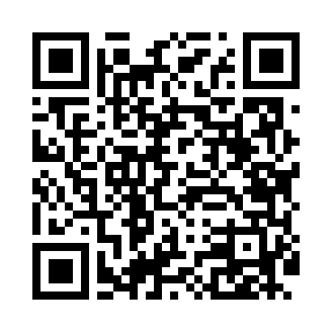
Номер товарно-транспортной накладной: |  |  | Торговый представитель: Amriyev Muhammad
Поставщик: Toshkent falcon fly 2 |  |  | Телефон торгового представителя: +998972880505
Дата отгрузки: 05.12.2025 |  |  | Контрагент: """" Klient
Дата консигнации: |  |  | Адрес:
Доставщик: |  |  | Телефон:
Телефон доставщика:
Время заказа: 05.12.2025 11:17:07
№ | Штрих-код | Название товаров (работ,услуг) | Количество | Количество в кейсе | Цена | Сумма
 |  |  | 81 |  |  | 90.8
1 | 6911072100502 | Ложка DB-3-115 | 2 | 2 шт. | 3 | 6
2 | 6985000102611 | Вилка, DB-92-22 | 22 | 22 шт. | 0.50 | 11
3 | 6939977800044 | Ложка столовая Zepter 102-4 | 1 | 1 шт. | 3 | 3
4 | 6920245110194 | Пластмас коса 9006 DB-67-54 | 6 | 6 шт. | 1.80 | 10.80
5 | 6920250467429 | Пластмасса пиёла 021-50 DB-67-42-1 | 50 | 50 шт. | 1.20 | 60
Итого: 90.8$|->UZS: 1,135,000.00

